BLUE PRO DG 150-2-G50V
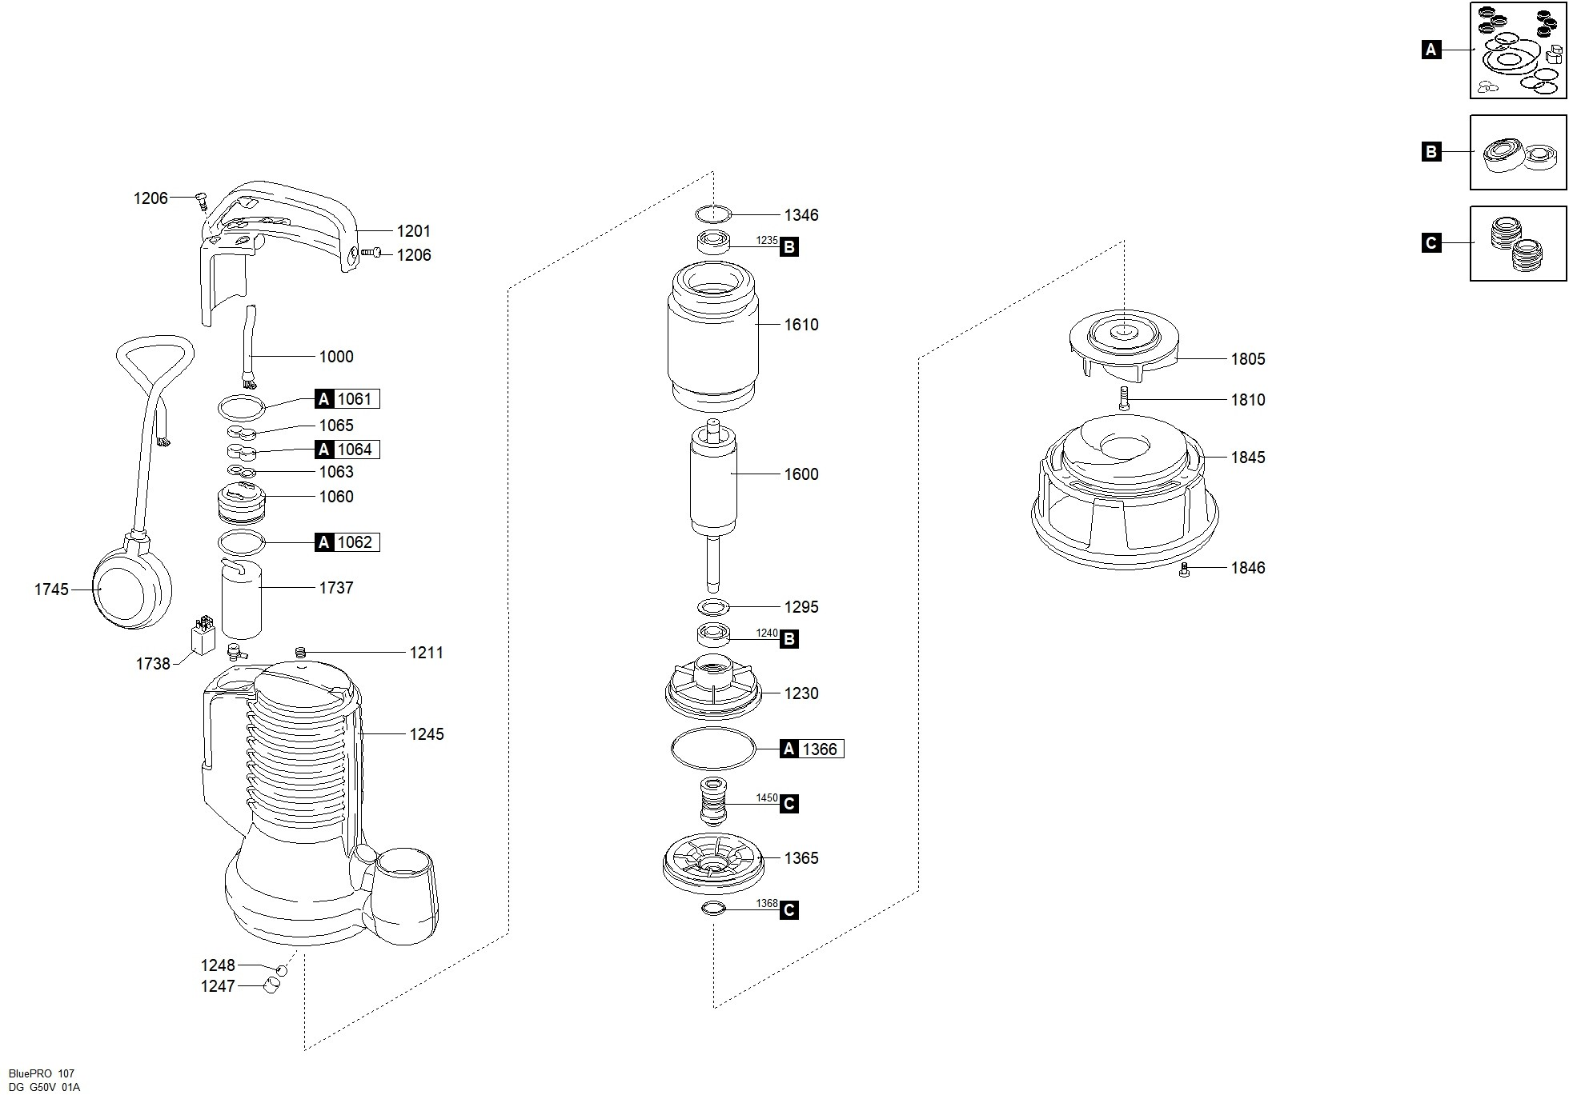

Código | Modelo
103668 | BLUE PRO DG 150/2/G50V 1,5HP 220V

Posición | Descripción | Cantidad | Código Koslan | Especificaciones
A | Kit Juntas | 1 | 704292
C | Kit Cierres Mecánicos | 1 | 704293
B | Kit Cojinetes | 1 | -
1000 | Cable de alimenación | 1 | 700895
1060 | Soporte [Prensacable] | 1 | -
1061 | Junta Superior - Soporte [Prensacable] | 1 | - | A
1062 | Junta Inferior - Soporte [Prensacable] | 1 | - | A
1063 | Fijacable | 1 | 703877
1064 | Junta De Goma | 1 | - | A
1065 | Prensacable | 1 | -
1201 | Puño Prensacable | 1 | 703876
1206 | Tornillo [Puño Prensacable >> Tapa] | 5 | -
1211 | Tapón [Orificio Prueba Presión] | 1 | -
1230 | Soporte Del Cojinete Inferior | 1 | -
1235 | Cojinete Superior | 1 | 700206 | B
1240 | Cojinete Inferior | 1 | 700697 | B
1245 | Carcasa | 1 | -
1247 | Casquillo [Válvula De Desahogo] | 1 | -
1248 | Bola [Válvula De Desahogo] | 1 | -
1295 | Separador Superior [Cojinete Inferior] | 1 | -
1346 | Muelle De Compensación | 1 | -
1365 | Brida Del Cierre Mecánico | 1 | -
1366 | Junta [Soporte Del Cojinete Inferior >> Brida Del Cierre Mecánico] | 1 | - | A
1368 | Junta V-Ring [Brida Del Cierre Mecánico] | 1 | - | C
1450 | Cierre Mecánico | 1 | - | C
1600 | Eje Con Rotor | 1 | -
1610 | Estator Envuelto | 1 | -
1737 | Condensador | 1 | 703884
1745 | Flotador | 1 | -
1805 | Turbina | 1 | -
1810 | Fijación Del Turbina | 1 | -
1845 | Base | 1 | -
1846 | Tornillo [Base >> Carcasa] | 3 | -

